2月17日
时间 | 课程名 | 观看网址 | 观看密码 | 二维码
8:00～9:00 | 语文虹口卷答疑 | http://zb.tv189.com/phone/review.html?roomId=0&fileId=52981 | 1316 | 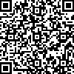
9:15～10:15 | 语文寒假作文 | http://zb.tv189.com/phone/review.html?roomId=0&fileId=52990 | 1316 | 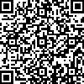
10:30～11:30 | 反三角函数、三角方程 | http://zb.tv189.com/phone/review.html?roomId=0&fileId=52998 | 1316 | 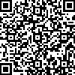
11:45～12:05 | 英语两套综合卷 客观题部分讲解 | http://zb.tv189.com/phone/review.html?roomId=0&fileId=53005 | 1316 | 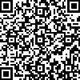
13:30～14:30 | 化学寒假作业讲评(1)(2)(3) | http://zb.tv189.com/phone/review.html?roomId=0&fileId=53034 | 1316 | 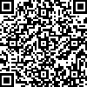
13:30～14:30 | 历史寒假作业1、2答疑 | http://zb.tv189.com/phone/review.html?roomId=0&fileId=53037 | 1316 | 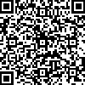
13:30～14:30 | 政治一模卷讲评1 | http://zb.tv189.com/phone/review.html?roomId=0&fileId=53040 | 1316 | 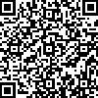
15:00:00 | 音乐（陈向蕊） | http://zb.tv189.com/phone/review.html?roomId=0&fileId=52859 | 8678 | 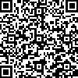
15:30:00 | 美术（袁芳） | http://zb.tv189.com/phone/review.html?roomId=0&fileId=52860 | 8678 | 